Давление зарядки - температура
Упражнения по работе с макросами Unifloc VBA |  |  |  |  | версия | 7.50
Расчет характеристики штуцера

 | Коррекция давления зарядки сильфона на температуру
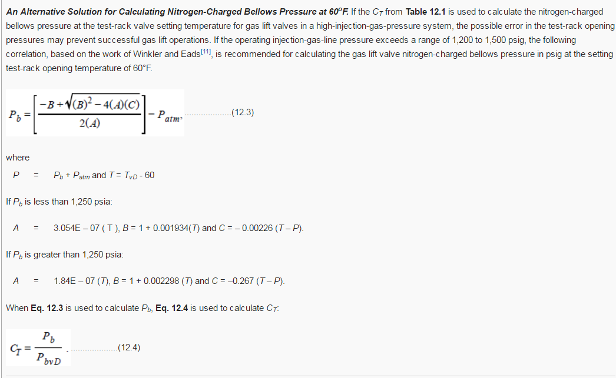
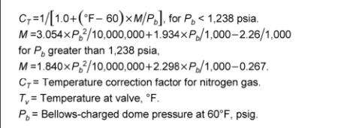
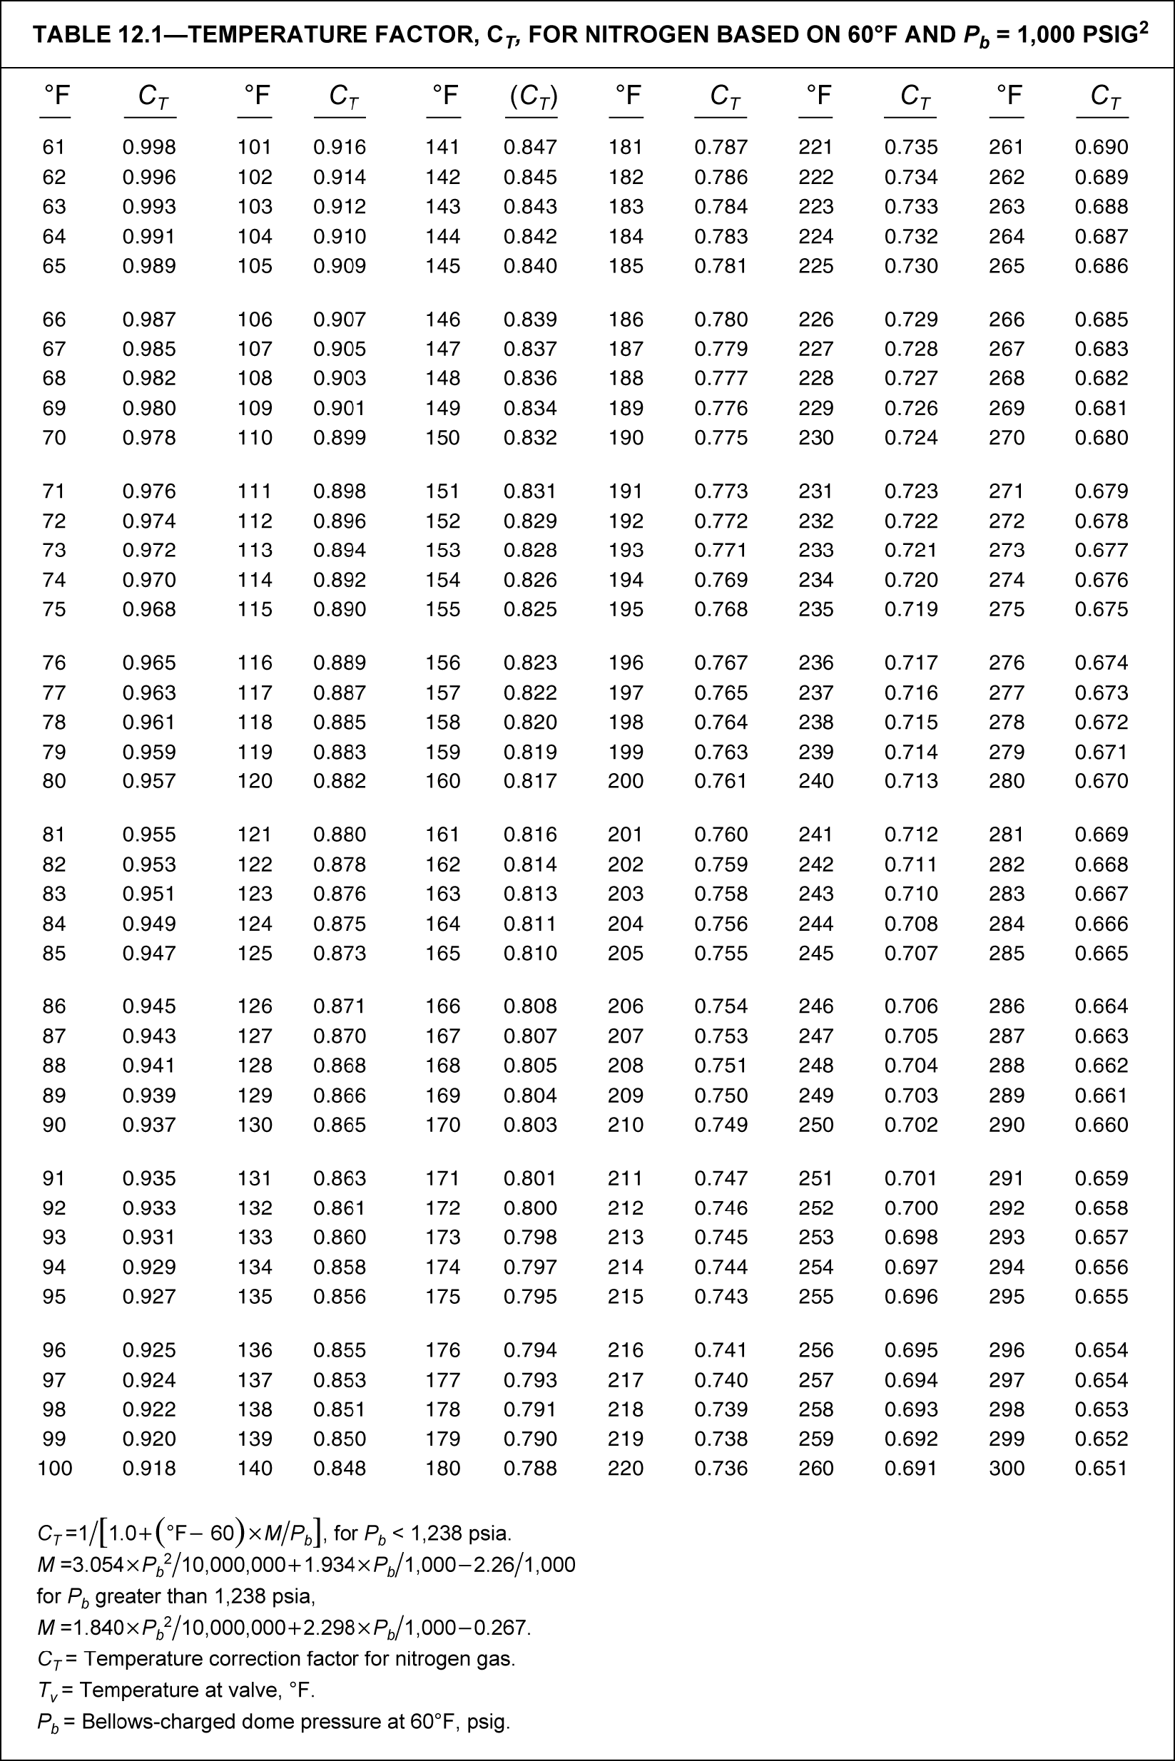
 |  | P = 10 | P = 20 | P = 30 | P = 40 | P = 50 | P = 60 | P = 70 | P = 80 | P = 90 | T | 30 | С
 |  | P |  |  |  |  |  |  |  |  | P | 50 | атм
 | T | 10 | 20 | 30 | 40 | 50 | 60 | 70 | 80 | 90 | Ptro | 47 | атм
T=10 C | 10 | 10 | 20 | 31 | 41 | 51 | 61 | 72 | 82 | 92
T=13 C | 13 | 10 | 20 | 30 | 40 | 51 | 61 | 71 | 81 | 91
T=16 C | 16 | 10 | 20 | 30 | 40 | 50 | 60 | 70 | 80 | 90
T=19 C | 19 | 10 | 20 | 30 | 39 | 49 | 59 | 69 | 79 | 89
T=22 C | 22 | 10 | 20 | 29 | 39 | 49 | 59 | 68 | 78 | 88
T=25 C | 25 | 10 | 19 | 29 | 39 | 48 | 58 | 67 | 77 | 87
T=28 C | 28 | 10 | 19 | 29 | 38 | 48 | 57 | 67 | 76 | 86
T=31 C | 31 | 9 | 19 | 28 | 38 | 47 | 57 | 66 | 75 | 85
T=34 C | 34 | 9 | 19 | 28 | 37 | 47 | 56 | 65 | 74 | 84
T=37 C | 37 | 9 | 19 | 28 | 37 | 46 | 55 | 64 | 73 | 83
T=40 C | 40 | 9 | 18 | 28 | 37 | 46 | 55 | 64 | 73 | 82
T=43 C | 43 | 9 | 18 | 27 | 36 | 45 | 54 | 63 | 72 | 81

 | 47 | 47 | 47 | 0
 | 0 | 0 | 30 | 30
График зависимости давления зарядки сильфона от скважинных условий работы клапана
Поправка на давление зарядки сильфона в зависимости от температуры на глубине установки

